Sheet2
布线架类型 | 序号 | 产品物料号 | 总成型号 | 产品尺寸 | 互锁壳体端/连接器端 | 插件端 | 扎带 | 扎带数量 | 备注
布线架兼容1米5一下布线板（布线图为直式） | 1 | 21E6-009-26435-B1 | 5619106642741 | 165 | 21E8-780-18055-P113 | 06-01-11746 |  | 1 | 互锁部件（普通扎带模块）
 | 2 | 21E6-009-28291-B1 | D215N98AA0300-93 | 233 | 21E8-780-18055-P113 |  |  | 1 | 互锁部件，采用自动裁剪功能 | 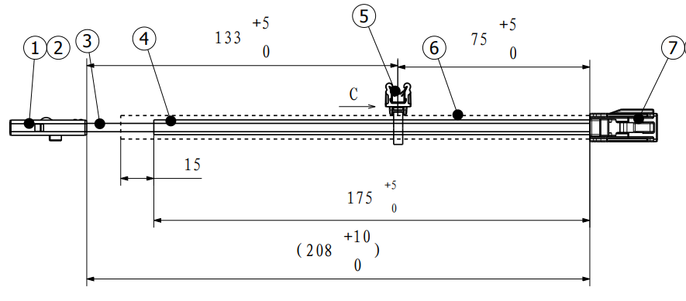
 | 3 | 21E6-009-28117-B1 | 5201016601661 | 264；404 | 106-20-264 | 106-21-086/106-21-085 | 107-48-088 | 1 | 功率部件，采用自动裁剪功能 | 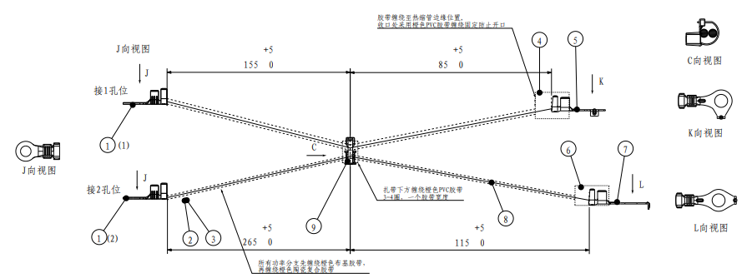
1米5以上（U型弯） | 4 | 21E6-009-28220-B1 | 5201026602021 | 2514 | 21E8-780-18055-P113 | 06-01-11745 | 07-48-033 | 14 | 互锁部件（普通扎带模块）
 | 5 | 21E6-009-26941-B1 | 5619106646961 | 2546、2649 | 106-20-264 | 106-21-086/106-21-085 |  | 17 | 功率线部件（普通扎带模块）
 | 6 | 21E6-009-28118-B1 | 5201016601671 | 3168、3240 | 106-20-264 | 106-21-086/106-21-085 |  | 11 | 功率线部件（普通扎带模块）
 | 7 | 21E6-009-27724-B1 | 550251-08750 | 2782 | 21E8-780-18055-P113 | 106-30-287 |  | 18 | 互锁部件（普通扎带模块）

